Indice
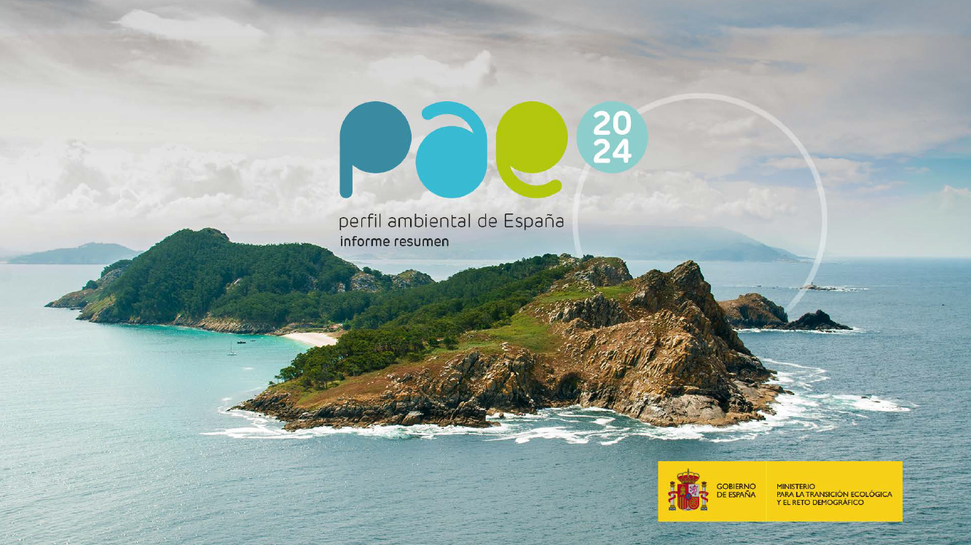
ÍNDICE
 | Emisiones de gases de efecto invernadero
 | Consumo e intensidad de energía primaria y final
 | Proporción de energías renovables en el consumo final bruto de energía
 | Dependencia energética exterior
 | Temperatura y pluviometría
 | Incendios forestales
 | Pérdida de suelo por erosión
 | Reservas de agua embalsada
 | Volumen de agua utilizada en España para los principales usos consuntivos
 | Evolución del estado de las masas de agua superficial y subterránea
 | Evolución del número y superficie acumulada de espacios protegidos (ámbito terrestre)
 | Bosques y otras superficies forestales
 | Evolución del número y superficie acumulada de espacios protegidos (ámbito marino)
 | Número de poblaciones de peces gestionadas en niveles de rendimiento máximo sostenible
 | Acidez media del mar (pH) en las aguas territoriales españolas
 | Vertidos de aguas residuales a aguas de transición y costeras
 | Generación de residuos municipales
 | Tratamiento de residuos municipales
 | Consumo nacional de materiales
 | Tasa de circularidad
 | Porcentaje de población mayor de 65 años
 | Municipios que pierden población en la última década (2023-2014)
 | Superficie de regadío
 | Capturas de la flota pesquera
 | Consumo de energía final por el sector industrial
 | Transporte público urbano
 | Turismo rural: alojamientos, plazas, turistas y pernoctaciones
 | Superficie de parcelas urbanas y de la superficie de parcelas edificadas
 | Impuestos ambientales
 | Índice de los ODS
 | Emisiones de contaminantes atmosféricos
 | Número de zonas de evaluación de NO2, PM10 y O3 según valores límite y objetivo
 | Impacto en la salud de la exposición a la contaminación atmosférica

Índice ODS
Regresar <-
 | II. Estado del medio ambiente en España. Indicadores
 | 7. Sostenibilidad

 | Índice de los ODS

 | Panel de los ODS en España y tendencias (2025)
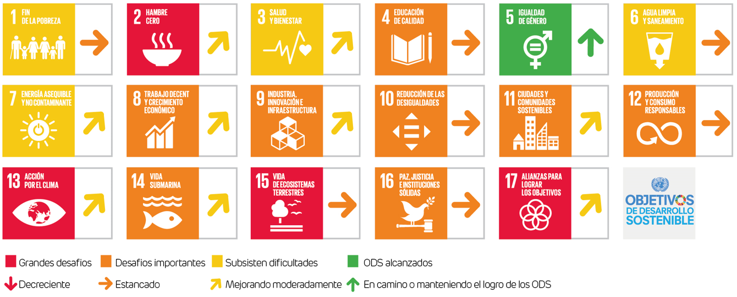

 | Fuente:
 | SDG Transformation Center. (s.f). Sustainable Development Report 2025. Recuperado el 04 de septiembre de 2025, de https://sdgtransformationcenter.org/

